상품제안서
윙투 NC형 아모레여행용세트 | 상품코드: F16851

 |  |  |  |  |  |  | 02-412-0044 | www.easy1.co.kr
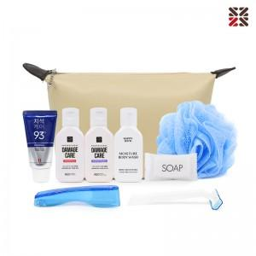

【상세/제작정보】 | <p><span style="background-color: rgb(255, 255, 255); font-family: dotum; font-size: 13px;"></span><span style="background-color: rgb(255, 255, 255); font-family: dotum; font-size: 13px;"></span></p><table class="__se_tbl_ext" style="clear: both; width: 1863px; border-collapse: collapse; border-spacing: 0px; font-family: dotum; background-color: rgb(255, 255, 255);"><tbody><tr><td colspan="3" style="border-width: 1px 0px; border-top-style: solid; border-right-style: initial; border-bottom-style: solid; border-left-style: initial; border-top-color: rgb(236, 236, 236); border-right-color: initial; border-bottom-color: rgb(236, 236, 236); border-left-color: initial; border-image: initial; padding: 20px 0px; font-size: 13px; line-height: 1.5;">파우치 사이즈 수정 200x120x60mm</td></tr></tbody></table><p><span style="background-color: rgb(255, 255, 255); font-family: dotum; font-size: 13px;"></span><span style="background-color: rgb(255, 255, 255); font-family: dotum; font-size: 13px;">​</span>​</p>

【인쇄/포장옵션】 | 실크 / 포장불가능

【공급단가】 | 수량 | 100~ | 300~ | 500~ | 1,000~ | 3,000~
*VAT별도 | 단가 | 8,400원 | 8,260원 | 8,050원 | 7,910원 | 7,700원

【상품 URL】 | https://dev.easy1.co.kr:443/src/goods_detail.php?gdno=16851

